Resultados Attrakdiff
Usabilidad

Registrar información personal. | Registrar información de contacto. | Registrar información profesional. | Entrar a "mi perfil" y agregar foto de perfil. | Cambiar nickname de usuario y contraseña. | Cambiar nickname de usuario y contraseña.
1 | 1 | 4 | 1 | 4 | 1 | 1 | 3 | 5
3 | 1 | 1 | 1 | 1 | 1 | Muy facil | Ni muy fácil, ni muy difícil | Muy dificil
4 | 2 | 4 | 4 | 4 | 1

3 - Dificultad normal | 1 - Muy fácil | 3 - Dificultad normal | 2 - Medianamente fácil | 3 - Dificultad normal | 1 - Muy fácil

Attrakdiff
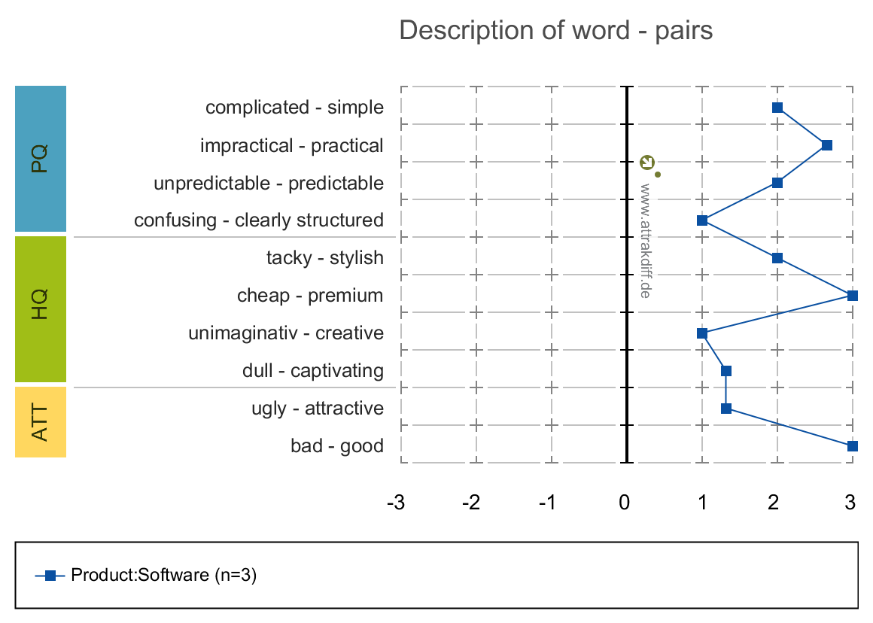

 |  |  |  | HQ (Hedonic Quality) | Calidad percibida
 |  |  |  | PQ (Pragmatic Quality) | Interpretación
 |  |  |  | ATT (Attractiveness) | Apariencia

